Productos
Cod_Prod | N° Importación | Fecha | Mes de llegada | Documento | Proveedor | Categoria | Subcategoria | Descripción | Aspecto general | Costo Unitario FOB | nacionalización | Factor | iva | Costo Unitario Final Inc. Todos los Gastos
1 | 052024.1 |  | SETIEMBRE | axxx | SACMI | prensado | prensa | prensa PH2090 | 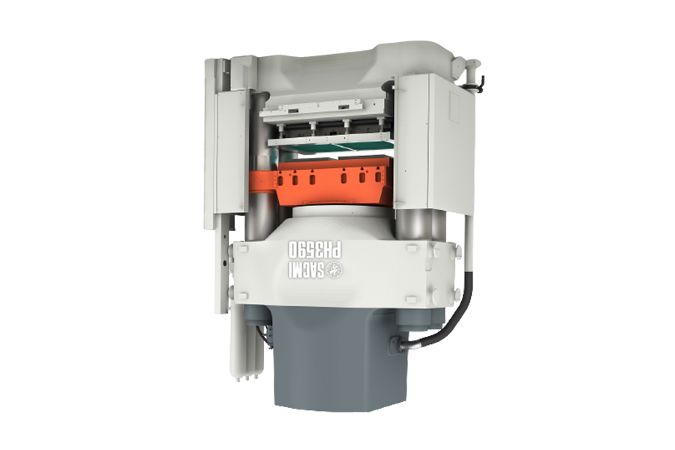 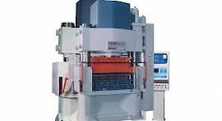 | 30,000.00 | 30,000.00 | 1.5 | 17,100.00 | 107,100.00
2 | 052024.1 |  | SETIEMBRE | axxx | FANUC | paletizado | paletizado | manipulador para paletizado con 4 GDL, gripper especializado, controlador y cerco de seguridad | 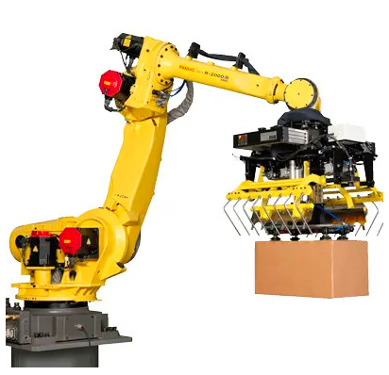 | 40,000.00 | 40,000.00 | 1.5 | 22,800.00 | 142,800.00
3 | 052024.1 |  | SETIEMBRE | axxx | SACMI | embalaje | empacado de baldosas | sacmi ekowrap | 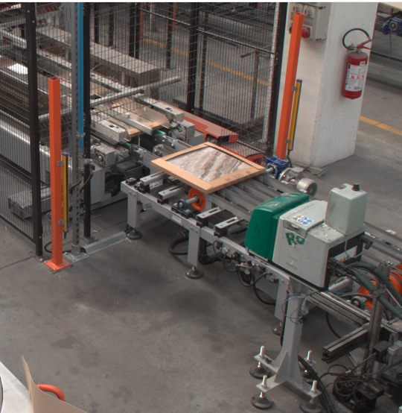 | 10,000.00 | 10,000.00 | 1.5 | 5,700.00 | 35,700.00
 |  |  |  |  |  |  |  |  |  |  |  |  |  | 285,600.00

